申领设备清单（总务采购）
康复科（无陪护病房、安宁疗护病房）申请采购物资清单
序号 | 物资类型 | 物资名称 | 资金支出项目 | 需求 数量 | 总数 | 具体要求 | 预估单价 （元） | 合计价格 （元）
1 | 辅助设备 | 翻身辅助器 | 创新项目《“护联互通”开启延续 护理新业态》（无陪护病房建设） | 10 | 20 | 用于卧床患者翻身衬垫使用，希望能有头部、颈部、背部、臀部、足后跟、足踝部的衬垫
 |  |  | 安宁疗护病房建设项目 | 10
2 | 辅助设备 | 可折叠厕 所辅助凳 | 创新项目《“护联互通”开启延续 护理新业态》（无陪护病房建设） | 22 | 22
3 | 辅助设备 | 可折叠伸 缩护理桌 | 创新项目《“护联互通”开启延续 护理新业态》（无陪护病房建设） | 22 | 22 | 供患者床上就餐用
4 | 辅助设备 | 移动洗头槽 | 创新项目《“护联互通”开启延续 护理新业态》（无陪护病房建设） | 2 | 4 | 供卧床患者床上洗头用
 |  |  | 安宁疗护病房建设项目 | 2
5 | 辅助设备 | 卫生间呼叫器 | 创新项目《“护联互通”开启延续 护理新业态》（无陪护病房建设） | 8 | 15 | 患者在卫生间遇紧急情 况时，可呼叫护士站
 |  |  | 安宁疗护病房建设项目 | 7
6 | 安全设备 | 定位追踪器 | 创新项目《“护联互通”开启延续 护理新业态》（无陪护病房建设） | 10 | 20 | 待机时间：5-7天； 定位精度：5-10m；电池容量≥1500mA；定位模式：北斗+GPS+WiFi+蓝牙等；网络制式：全网通，≥4G；
 |  |  | 创新项目《“护联互通”开启延续 护理新业态》（无陪护病房建设） | 10
7 | 辅助设备 | 中国象棋 | 安宁疗护病房建设项目 | 2 | 2 | 大号磁性象棋，29*29cm,加收纳盒
8 | 辅助设备 | 五子棋 | 安宁疗护病房建设项目 | 2 | 2 | 磁性，30cm
9 | 辅助设备 | 跳棋 | 安宁疗护病房建设项目 | 2 | 2 | 磁性，30cm
10 | 辅助设备 | 飞行棋 | 安宁疗护病房建设项目 | 2 | 2 | 磁性，30cm
11 | 辅助设备 | 适老化桌椅 | 安宁疗护病房建设项目 | 7 | 7 | 长条桌（适老化、一桌四椅）。 桌子：橡胶木实木+多层实木板面贴橡胶木木皮（原木色）+环保水性油漆工艺（规格：140*80*75cm）。 椅子：橡胶木实木框架+纳米防污布软包（颜色可选）+环保水性油漆工艺（规格：54*55*86cm）
12 | 辅助设备 | 餐桌 | 安宁疗护病房建设项目 | 2 | 2 | 橡胶木制材料，原木色， 规格：长140cm×宽80cm
13 | 辅助设备 | 茶桌 | 安宁疗护病房建设项目 | 2 | 2 | 规格：普通茶几即可
14 | 辅助设备 | 食谱展示板 | 安宁疗护病房建设项目 | 1 | 1 | 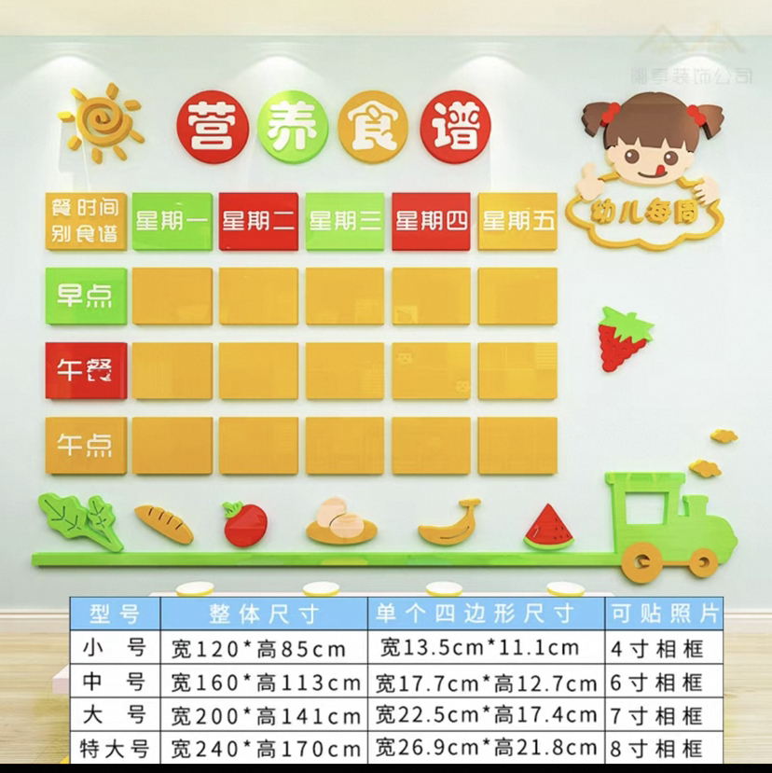
15 | 辅助设备 | 宗教用品 | 安宁疗护病房建设项目 | 2套 | 2套 | 